财务指标
盈利能力

 |  | 2015 | 2016 | 2017
营运能力 | 存货周转天数 | 45.36 | 43.23 | 38.10
 | 应收账款周转天数 | 3.26 | 3.42 | 3.62
 | 应付账款周转天数 | 6.76 | 5.83 | 6.05
 |  | 2015 | 2016 | 2017
盈利能力 | 净资产收益率ROE(平均) | 20.81 | 21.02 | 22.12
 | 销售净利率 | 7.78 | 9.40 | 8.89
营运能力
资本结构 | 资产负债率 | 49.17 | 40.82 | 48.8
 | 权益乘数 | 1.97 | 1.69 | 1.95
偿债能力 | 速动比率 | 0.83 | 1.06 | 1.06
 | 经营活动产生的现金流量净额/营业收入 | 15.93 | 21.25 | 10.37

PEPBBand
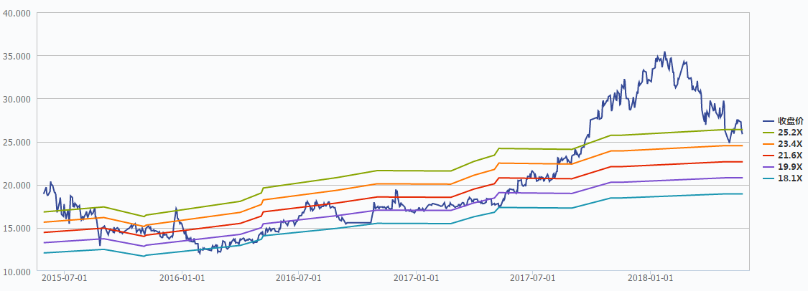
伊利股份600887.SH PE/PB Band

